Analiza
LIČNE FINANSIJE
Analiza nekretnine za izdavanje |  |  |  | v1.0 | 14-Aug-25

Opšte informacije |  |  | Visina investicije
Grad | Beograd |  | Površina stana (u m2) |  | 75.00
Adresa | Nebeska 134 |  | Cena po m2 |  | 3,500
Kompleks | Sky Properties |  | Broj parking mesta |  | 2
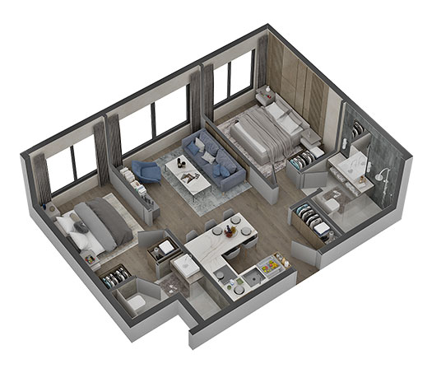
 |  |  | Cena po parking mestu |  | 20,000
 |  |  | Cena stana sa parking mestom (bez PDV-a) |  | 302,500

 |  |  | Agencijska posrednička provizija | 2.0% | 6,050
 |  |  | Troškovi izrade predugovora i ugovora |  | 200
 |  |  | Overa ugovora kod notara |  | 467
 |  |  | Porez (PDV ili prenos apsolutnih prava) | 10.0% | 30,250
 |  |  | Troškovi založne izjave |  | 614
 |  |  | Trošak procenitelja |  | 150
 |  |  | Provizija za prenos novca u banci |  | 150
 |  |  | Troškovi renoviranja i opremanja |  | 20,000
 |  |  | Izdavanje Clausule Intabulandi |  | 34
 |  |  | UKUPNA INVESTICIJA |  | 360,415

 |  |  | Učešće | 20.0% | 66,550
 |  |  | Novčana sredstva za dodatne troškove |  | 27,665
 |  |  | Sredstva iz kredita banke |  | 266,200

Mesečna otplata kredita |  |  | Mesečni operativni troškovi
Godišnja kamatna stopa |  | 4.5% | Održavanje i popravke (% prihoda) | 3.0% | -45
Period otplate kredita (u godinama) |  | 30 | Rezervacija za prazan hod (% prihoda) | 5.0% | -88
Mesečna rata kredita |  | -1,344 | Porez na imovinu (% vrednosti nekretnine) |  | -167
 |  |  | Osiguranje |  | -40
Mesečni prihodi |  |  | Ostali troškovi |  | -20
Prihod od zakupa stana |  | 1,500 | Ukupni troškovi |  | -359
Prihod od zakupa parkinga |  | 250
Ukupni prihodi |  | 1,750

ANALIZE - KALKULACIJE

Analiza Tokova Novca (Cash Flow)
Mesečna otplata kredita |  | -1,344 | Mesečni prihodi | 1,750
Mesečni prihodi |  | 1,750 | Mesečna otplata kredita | -1,344
Mesečni operativni troškovi |  | -359 | Mesečni operativni troškovi | -359
Mesečni Cash Flow |  | 47 | Mesečni Cash Flow | 47

Analiza Cash-on-Cash Prinosa
Godišnji Tok Novca (Cash Flow) |  | 564
Uložena gotovina |  | 94,215
Cash-on-Cash Prinos |  | 0.6%

Analiza Ukupnog Prinosa (sa glavnicom)
Mesečna uplata Glavnice |  | -739 | Cash-on-Cash Prinos | 0.6%
Mesečna uplata Kamate |  | -604 | Ukupan Prinos Na Investiciju | 10.0%
Ukupna Mesečna Rata Kredita |  | -1,344

Analiza Prilagođenih Tokova Novca (Cash Flow)
Mesečni Cash Flow (sa glavnicom) |  | 47
Mesečna uplata Glavnice |  | 739
Mesečni Cash Flow (samo sa kamatom) |  | 786

Analiza Prilagođenog Cash-on-Cash Prinosa
Godišnji Tok Novca (Cash Flow) |  | 9,437
Uložena gotovina |  | 94,215
UKUPAN PRINOS NA INVESTICIJU |  | 10.0%

Porez na imovinu
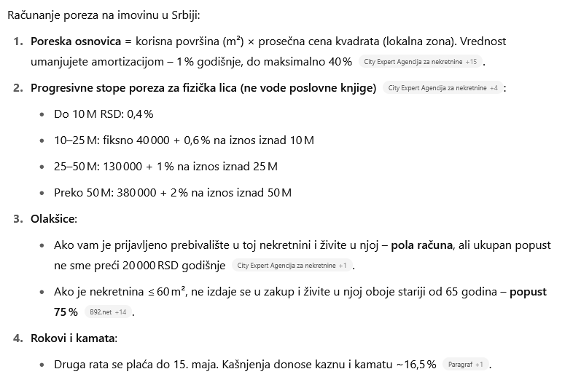
Cena nepokretnosti u din. |  | Fiksni iznos | Taksa
0.00 | 10,000,000.00 | 0.00 | 0.40%
10,000,001.00 | 25,000,000.00 | 40,000.00 | 0.60%
25,000,001.00 | 50,000,000.00 | 130,000.00 | 1.00%
50,000,001.00 | 1,000,000,000,000.00 | 380,000.00 | 2.00%

